Sheet1
游泳训练器 （水桶式）需求参数
序号 | 型号 | 品牌 | 名称 | 最高限单价（元） | 数量 | 最高限总价（元） | 参数 | 图片 | 采购方式 | 服务要求 | 能否全部响应 | 单价报价金额（元） | 总价报价金额（元）
1 | IRYY1802B | 铁人 | 游泳训练器（水桶式） | 37500 | 5 | 187500 | 产品行程：24米 水桶配重容量：至少可加60kg的水 产品尺寸（长宽高）：86*122*276cm 主体管材：50mm*50mm*φ3mm 净重：62.5kg 主架材质：铝合金 1.框架全部由铝制成，无腐蚀，滚轮设计便于运输移动 2.桶为半透明聚乙烯材料，不易损坏，并且配有水位刻度，使用者加水是可清晰观察水位 3.所有紧固件均使用不锈钢材料，无腐蚀，稳定可靠 4.使用塑料滚轮传动，传动可靠，平稳顺滑 5.可同时容纳两人使用，增加了训练的趣味 | 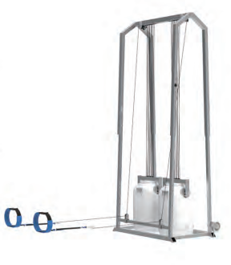 | 询价采购 | 1.品质要求：原装正品； 2.配送要求：货物送达学校联系资产处确认后，配送至需求部门； 3.交货期：合同签订后15天内； 4.质保期：验收合格后1年； 5.服务响应时间：如在使用过程中发生质量问题，响应单位在接到需求方通知后在24小时内进行更换。 | 必填 | 必填 | 必填

